57
Cuadro 57. GASTO EN PROTECCIÓN AMBIENTAL DEL SECTOR PÚBLICO EN LA
REPÚBLICA, SEGÚN TIPO DE GASTO: AÑOS 2012-16

Tipo de gasto | Gasto en protección ambiental (en balboas)
 | 2012 | 2013 | 2014 | 2015 | 2016 (P)

TOTAL | 364,090,079 | 402,333,201 | 398,529,647 | 587,132,823 | 565,775,896
Gasto corriente | 124,015,052 | 146,997,927 | 218,585,166 | 242,083,413 | 248,809,486
Gasto de capital | 240,075,027 | 255,335,275 | 179,944,481 | 345,049,409 | 316,966,410

NOTA: Incluye la Autoridad del Canal de Panamá.
(P) Cifras preliminares.

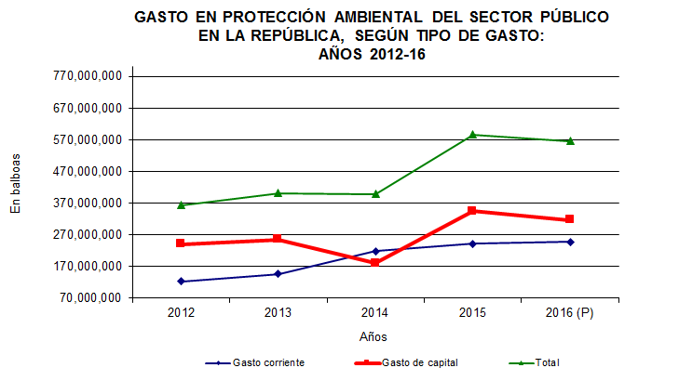

 | Gasto corriente
 | Gasto de capital
 | Total

